Active
SGT_ManagmentSystem - part 3 |  |  |  |  |  |  | 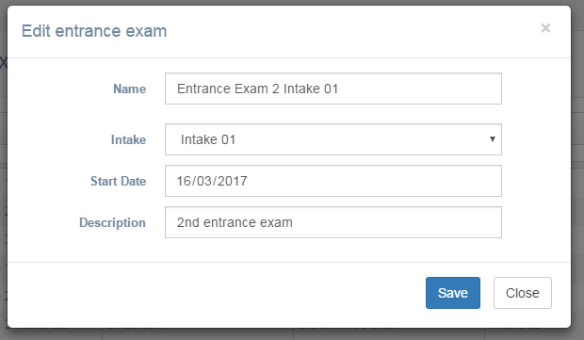 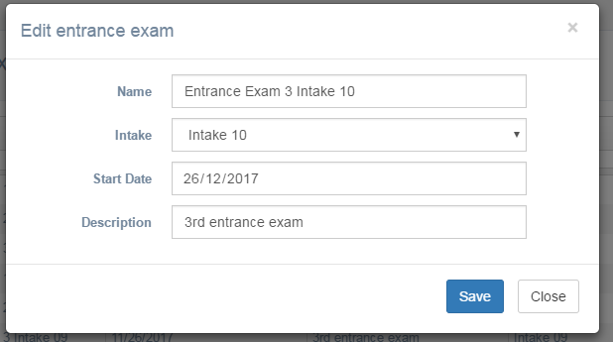
To do | Doing |  | Testing | Finish | Member | POINT |  | Total point | Burned point | Remaining point | Date
 | In progress | Done
Tạo CSDL | x | x | x | x | Bảo | 3 |  | 69 |  | 69
Tạo persistent class | x | x | x | x | Bình | 2 |  |  |  | 0
Tạo DAO, service, controller cho session | x | x |  |  | Linh | 5 |  |  |  | 0
Tạo DAO, service, controller cho session_detail | x |  |  |  | Binh | 5 |  |  |  | 0
Tạo DAO, service, controller cho timetable | x | x |  |  | Việt | 5 |  |  |  | 0
Tạo DAO, service, controller cho iclass | x | x | x |  | Sương | 5 |  |  |  | 0
Tạo DAO, service, controller cho time | x | x |  |  | Trang | 5 |  |  |  | 0
Tạo DAO, service, controller cho room | x | x |  |  | Bảo | 5 |  |  |  | 0
Tạo session.html (thêm, sửa, xóa) | x | x |  |  | Linh | 5 |  |  |  | 0
Tạo timetable.html (thêm, sửa, xóa) | x |  |  |  | Việt | 5 |  |  |  | 0
add, edit session detail | x |  |  |  | Linh | 3 |  |  |  | 0
tạo room.html (thêm, xóa, sửa) | x | x |  |  | Thư | 5 |  | Ghi chú: TimetableController và SessionController đã có
Tạo controller - backend cho builtTimetable | x |  |  |  | Linh | ?
Tạo builtTimetable.html (khó) | x | x |  |  | Bảo | 13
Tạo builtTimetable backend (khó) |  |  |  |  |  | ?
Tạo builtTimetable angular (max khó) |  |  |  |  |  | ?
Đặt dropdown header cho table, tăng chiều cao table | x | x |  |  | Thư | 3
Tạo angular add, edit, delete class trong builtTimetable.html | x | x |  |  | Thư

Bugs
1. School cho add không cần nhập ID
2. School ko xóa được
3. Form edit entrance bị lỗi, ô name bị lâu lâu bị lỗi. Mô tả lỗi: nhấn F5 rồi chọn Edit sẽ ra lỗi,nhưng chỉnh sửa ô Name thì sẽ hết. Xem hình bên cạnh | :3
4. Student ko reset password được
5. ô Address của view instructor khác với ô Address của những form khác
6. edit hình ko dc có tính là lỗi ko?
7. ô Description của Add

